KAPAK
T.C.
AĞRI VALİLİĞİ
İl Planlama ve Koordinasyon Müdürlüğü

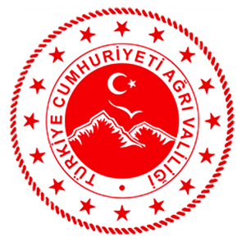

2024 YILI YATIRIM PROGRAMINDA AĞRI İLİNE AYRILAN
KAMU YATIRIMLARI
15 Ocak 2024 Tarihli ve 32430 (Mükerrer) Sayılı Resmi Gazete'de yayımlanmıştır.

